様式1
 |  |  |  |  |  |  |  |  | （様式１）
ＳＤＧｓ達成に向けた取組状況（チェックシート）
企業名

No. | チェック項目 | 分類 | 関連する認定・表彰制度 | 関連する主なゴール・ターゲット |  |  | 具体的な取組内容 | 最も関連性のあるゴール・ターゲット | 最も関連性のある 「北九州市ＳＤＧｓ未来都市計画」 の指標や取組
 |  |  | 取得していれば「具体的な 取組内容」の記載は不要です
1 | 温室効果ガスの排出を抑制するため、エネルギーの使用状況の把握や使用効率の改善、再生可能エネルギーの利用などに取り組んでいる。 | 環境 (ＣＯ２削減) |  | 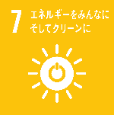 7,13 |  | 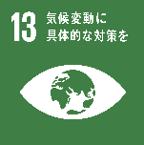 |  | ゴール | 指標

 |  |  |  |  |  |  |  | ターゲット | 具体的な取組
 |  |  |  | 7.2 | 9.4 | 13.3
2 | 事業活動等から発生する廃棄物の管理及び処理を適切に行っている。 ３Ｒ（リデュース、リユース、リサイクル）を実施するなど、循環型社会の構築に取り組んでいる。 | 環境 (廃棄物削減) |  | 11,12,14 |  |  |  | ゴール | 指標

 |  |  |  |  |  |  |  | ターゲット | 具体的な取組
 |  |  |  | 9.4 | 12.3、12.5 | 13.3
3 | 事業に伴う調達（原材料、部品、資材、サービス、使用する設備や事務用品等）について、環境負荷や人権などに配慮している。 | 環境・社会 サプライ チェーン管理 |  | 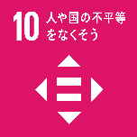 |  |  |  | ゴール | 指標

 |  |  |  |  |  |  |  | ターゲット | 具体的な取組
 |  |  |  | 10.2 | 12.2 | 13.3
4 | 商品やサービスの安全性を担保する体制を整備すると共に、品質の向上や新たな技術の開発等に取り組んでいる。 | 経済・社会 (技術向上) |  | 3,9,12 | 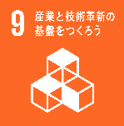 |  |  | ゴール | 指標

 |  |  |  |  |  |  |  | ターゲット | 具体的な取組
 |  |  |  | 8.2 | 9.5 | 12.5
5 | 環境に配慮した商品やサービスの開発や、社会課題の解決につながる商品やサービスの提供に取り組んでいる。 | 環境・経済 ・社会 (商品開発) |  | 6,9,12,14,15 |  |  |  | ゴール | 指標

 |  |  |  |  |  |  |  | ターゲット | 具体的な取組
 |  |  |  | 7.2 | 9.4 | 13.3
6 | 長時間労働の防止、テレワーク等の多様な働き方の導入など、良好な労働環境の整備に取り組んでいる。 | 経済・社会 労働環境 整備 |  | 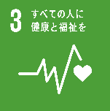 3,8 |  | 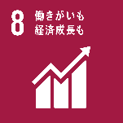 |  | ゴール | 指標

 |  |  |  |  |  |  |  | ターゲット | 具体的な取組
 |  |  |  | 3.4 | 5.5 | 8.8
7 | 年齢、性別、国籍、障害の有無等による不当な差別を防ぐ体制の整備や人権教育等に取り組み、女性活躍など、多様な人材が活躍できる環境の構築に取り組んでいる。 | 社会 ジェンダー 平等 |  | 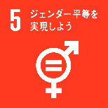 4,5,8,10,16 |  |  |  | ゴール | 指標

 |  |  |  |  |  |  |  | ターゲット | 具体的な取組
 |  |  |  | 5.5 | 8.5、8.8 | 10.2
8 | セクシャルハラスメントやパワーハラスメント、マタニティハラスメントなど、あらゆるハラスメント行為を防止するための体制を整備するなど、良好な職場環境の構築に取り組んでいる。 | 社会 ハラスメント 防止 |  | 5,8,16 |  |  |  | ゴール | 指標

 |  |  |  |  |  |  |  | ターゲット | 具体的な取組
 |  |  |  | 5.1、5.4 | 8.8
9 | 疾病予防や早期発見、感染症防止などの衛生対策を講じるとともに、良好なメンタルヘルスの維持など、従業員の健康維持に取り組んでいる。 | 社会 (健康経営) |  | 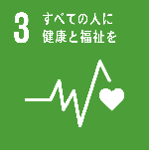 3,8 |  |  |  | ゴール | 指標

 |  |  |  |  |  |  |  | ターゲット | 具体的な取組
 |  |  |  | 3.4 | 8.8
10 | 全ての従業員にスキルアップのための研修等の機会を提供すると共に、社会に役立つ情報の外部への発信やインターンシップの受入れなど、社内外にわたる人材の育成に取り組んでいる。 | 経済・社会 (人材育成) |  | 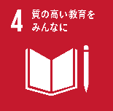 4,5,8,9 |  | 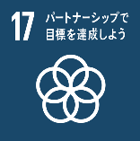 |  | ゴール | 指標

 |  |  |  |  |  |  |  | ターゲット | 具体的な取組
 |  |  |  | 4.4 | 8.2、8.6 | 17.17
11 | 反社会的勢力の排除、汚職や贈収賄・不正競争行為の防止、個人情報の適切な管理、飲酒運転の防止など、法令を遵守する体制を整備している。 | 社会 (不正防止) |  | 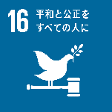 16 |  |  |  | ゴール | 指標

 |  |  |  |  |  |  |  | ターゲット | 具体的な取組
 |  |  |  | 16.1、16.3、16.5
12 | 自社のＳＤＧｓの取組みをマネジメントする担当者や担当部署を設置し、ＣＳＶ（※）などを適切に推進すると共に、災害時等の事業の継続や事業承継など持続可能な事業経営に取り組んでいる。 | 経済・社会 (持続可能性) |  | 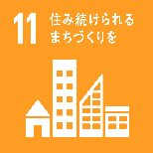 11 |  |  |  | ゴール | 指標

 |  |  |  |  |  |  |  | ターゲット | 具体的な取組
 |  |  |  | 11.b | 12.6 | 13.1
 | ※ＣＳＶ（Creating Shared Value：共通価値の創造） 企業が社会課題に取り組み、社会に対して価値を創造することでビジネス（経済的な価値）を創出すること。

